Støttekriterier
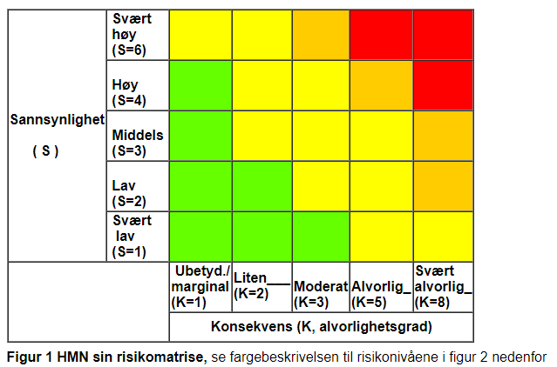

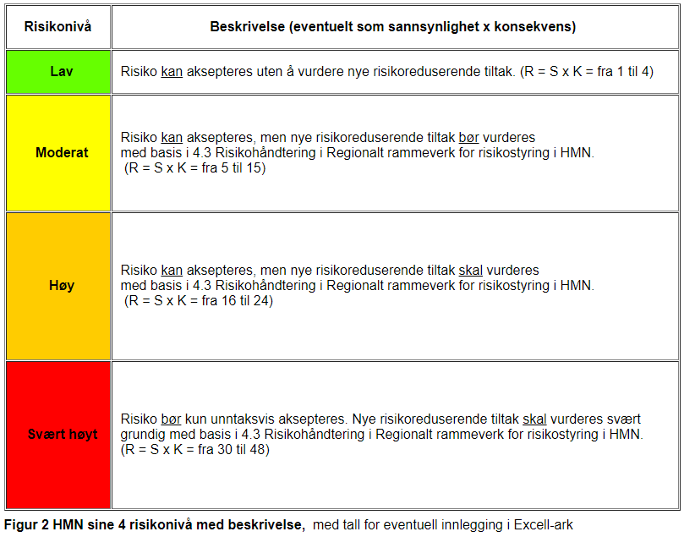

Tabell 1
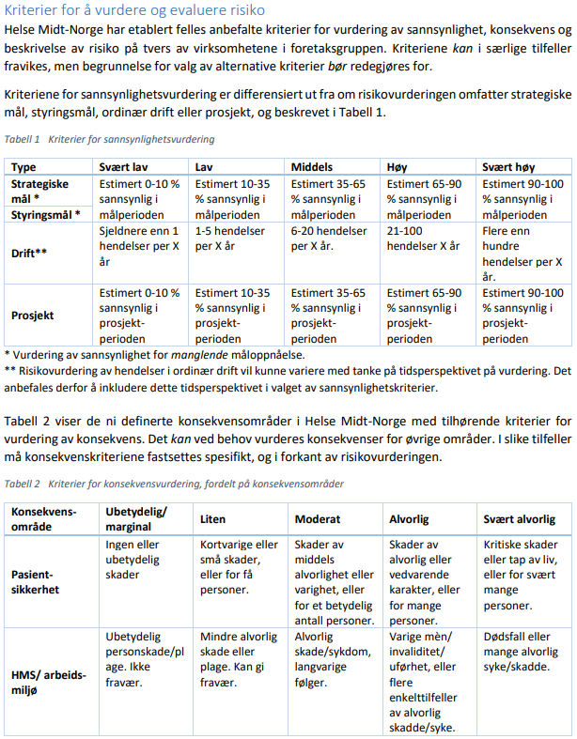

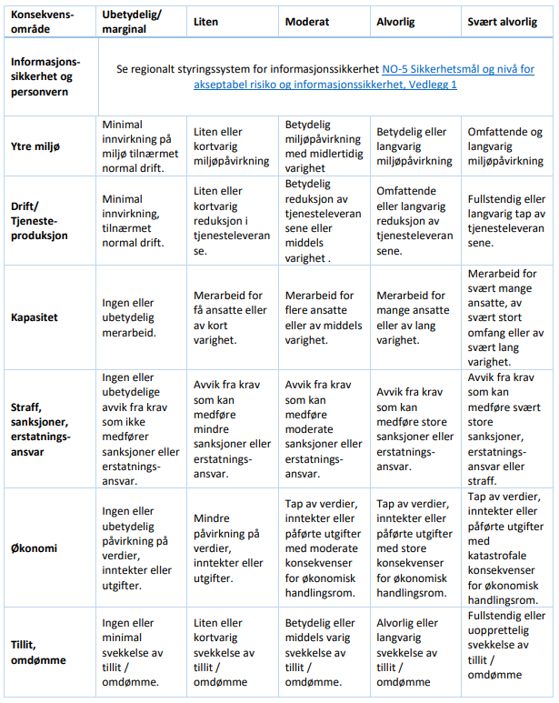

Tabell 3 Vurderingsområder
Pasientsikkerhet
HMS/arbeidsmiljø
Informasjonssikkerhet og personvern
Ytre miljø
Drift/tjenesteproduksjon
Kapasitet
Straff, sanksjoner,erstatningsansvar
Økonomi
Tillit, omdømme

